Capítulo 3
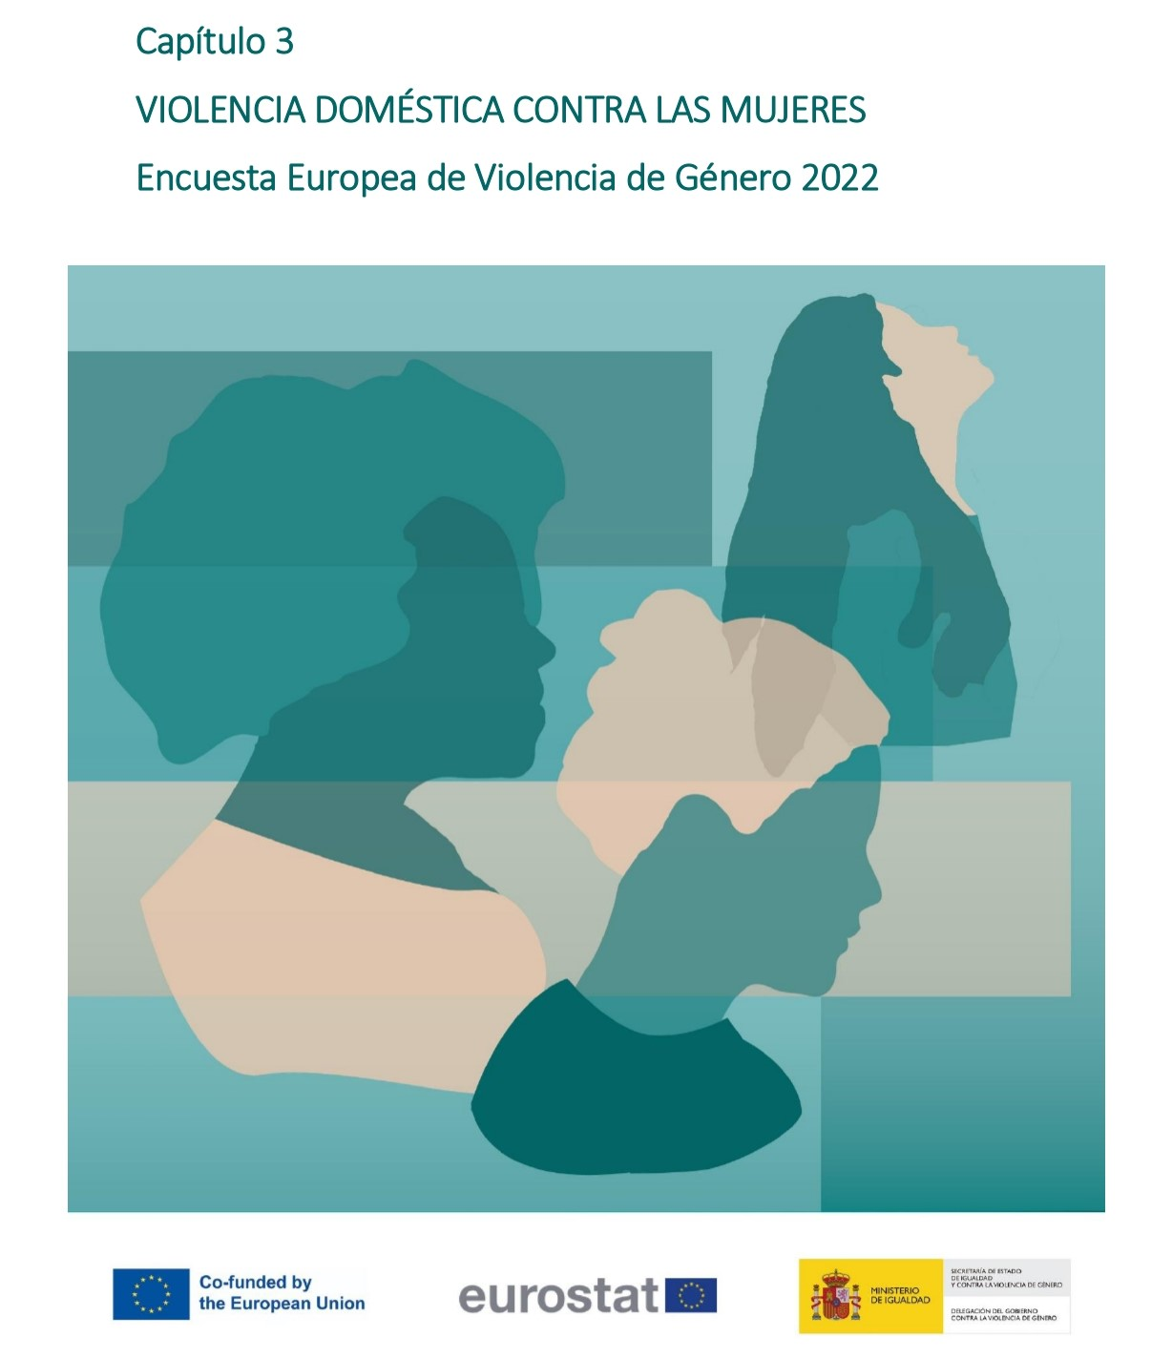

Gráfico 3.1.
< < Índice
 | Gráfico 3.1. Prevalencia de la violencia doméstica en la población general de mujeres entre 16 y 74 años.

 | Violencia doméstica | % sobre población general de mujeres
 | Mujeres no víctimas | 84.3
 | Mujeres víctimas | 15.7

 | Nota: % sobre población general de mujeres (16-74 años)

Gráfico 3.2.
< < Índice
 | Tabla 3.1. Prevalencia de la violencia doméstica en la población general de mujeres (16-74 años), por tipos de violencia.

 | Tipo de violencia física (incluyendo amenazas) y/o sexual en la pareja | % sobre mujeres que han tenido pareja alguna vez | Número de mujeres
 | Física (incluyendo amenazas) | 13.7 | 2,439,515
 | Física (incluyendo amenazas) pero no sexual | 8.3 | 1,477,080
 | Física (incluyendo amenazas) y sexual | 5.4 | 962,435
 | Sexual | 7.5 | 1,330,067
 | Física (incluyendo amenazas) y/o sexual | 15.7 | 2,807,148

Violencia física (incluyendo amenazas) y/o sexual: 15,7%
Física (incl.amenazas)
y sexual
5,4%
Violencia física (incluyendo amenazas): 13,7%
Violencia sexual: 7,5%

 | Nota: % sobre mujeres (16-74 años)

